模組
 |  |  |  |  |  |  |  |  |  |  |  | u200
W-01 |  | W-02 |  | W-03 |  | W-04 |  | W-05 |  | W-06 |  | W-01
XP | 0 | XP | 0 | XP | 0 | XP | 0 | XP | 65 | XP | 0 | XP | 0
XN | 1 | XN | 1 | XN | 1 | XN | 1 | XN | 2 | XN | 1 | XN | 1
ZP | 70 | ZP | 70 | ZP | 70 | ZP | 70 | ZP | 65 | ZP | 65 | ZP | 60
ZN | 5 | ZN | 5 | ZN | 6 | ZN | 9 | ZN | 5 | ZN | 7 | ZN | 2
OS | 43 | OS | 53 | OS | 40 | OS | 40 | OS | 0 | OS | 0 | OS | 40

WR-01 |  | WR-02 |  | WR-03 |  | WR-04 |  | WR-05 |  | WR-06 |  | WR-07 |  | WR-08 |  | WR-09 |  | WR-10
X | Z | X | Z | X | Z | X | Z | X | Z | X | Z | X | Z | X | Z | X | Z | X | Z
47.8 | 108.2 | 48.1 | 111.9 | 57.8 | 108.4 | 60.1 | 112 | 47.8 | 108.2 | 60.1 | 112 | 58 | 111.8 | 57.2 | 108.6 | 68.1 | 111.7 | 47.2 | 108.6
50.9 | 178.2 | 45.1 | 181.8 | 60.9 | 178.3 | 57 | 182 | 50.8 | 178.2 | 57 | 182 | 55.3 | 181.7 | 59.9 | 178.5 | 65.4 | 181.6 | 49.9 | 178.4
53.9 | 248.1 | 42 | 251.8 | 64 | 248.2 | 53.9 | 251.9 | 53.9 | 248.1 | 53.9 | 215.9 | 52.6 | 251.7 | 62.6 | 248.5 | 62.7 | 251.5 | 52.6 | 248.3
57 | 318 | 38.9 | 321.7 | 67 | 318.2 | 50.8 | 321.8 | 57 | 318 | 50.8 | 321.8 | 49.9 | 321.6 | 65.4 | 318.4 | 59.9 | 321.5 | 55.3 | 318.3
60.1 | 388 | 35.8 | 391.6 | 70.1 | 388.1 | 47.8 | 391.8 | 60.1 | 388 | 47.8 | 391.8 | 47.2 | 391.6 | 68.1 | 388.3 | 57.2 | 391.4 | 58 | 388.2

FR-01 |  | FR-02 |  | FR-03 |  | FR-04 |  | FR-05 |  | FR-06 |  | FR-07
X | Y | X | Y | X | Y | X | Y | X | Y | X | Y | X | Y
0 | 35 | 0 | 80 | 0 | 40 | 0 | 45 | 0 | 35 | 0 | 35 | 0 | 40
0 | 131 | 0 | 220 | 0 | 210 | 0 | 155 | 0 | 165 | 0 | 165 | 0 | 210
FR-08
X | Y
0 | 35 |  |  |  |  |  |  |  | 特殊情況(用餘料跟某料對銲)
0 | 165 |  |  | MC | MC | MC |  |  | 不鋸尾端
 |  |  |  | 重複 | SN =3 | 2 |  |  | 有長孔
 |  |  |  |  |  | → |  |  | 有問題
F-01 |  |  |  |  |  | ← |  | 合計: | XXX | 支 | 合計指那張圖號總支數
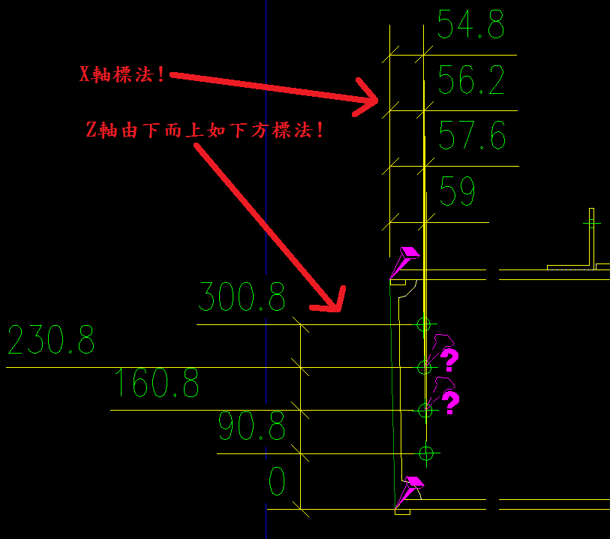
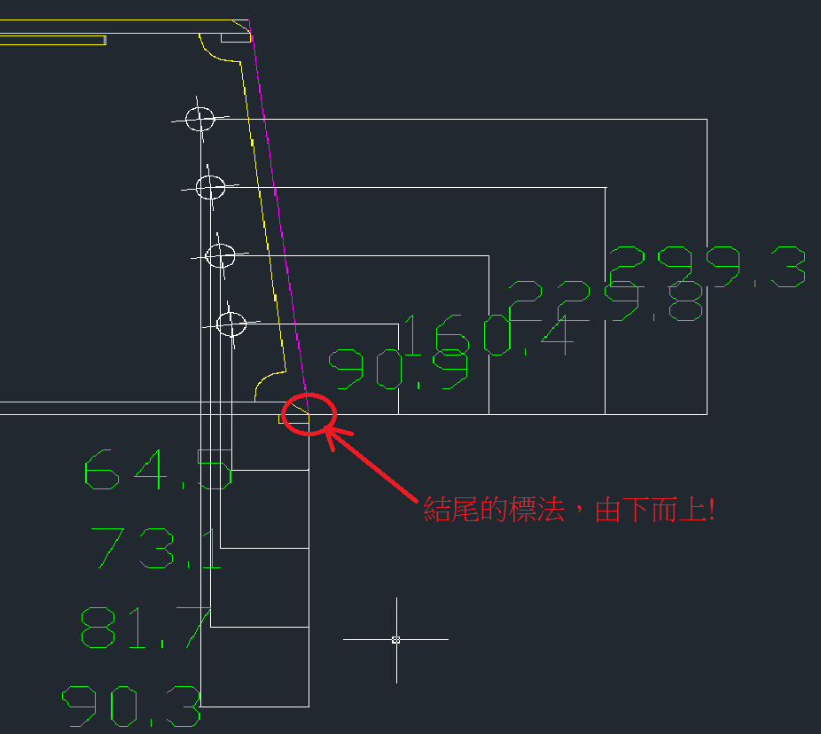
XP | 0 |  |  |  |  | END
XN | 1 |  | Chen Songting
J | 65
OS | 7

 |  |  |  |  |  |  |  | WR-01 |  |  |  |  |  |  | WR-01
 |  |  |  |  |  |  |  | X | Z |  |  |  |  |  | X | Z
 |  |  |  |  |  |  |  | 59 | 90.8 |  |  |  |  |  | 64.5 | 90.9
 |  |  |  |  |  |  |  | 57.6 | 160.8 |  |  |  |  |  | 73.1 | 160.4
 |  |  |  |  |  |  |  | 56.2 | 230.8 |  |  |  |  |  | 81.7 | 229.8
 |  |  |  |  |  |  |  | 54.8 | 300.8 |  |  |  |  |  | 90.3 | 299.3

